版本控管
大項目
Online作業
中項目
APF 使用者管理
細項
APF0001 登入主畫面與框架顯示
標題
功能簡述
製作人
陳慕霖
製作日
20131003
大項目
Online作業
中項目
APF 使用者管理
細項
APF0301 帳號設定
標題
功能簡述
製作人
馬凱林
製作日
20131004

NO. | 版本 | 修改說明 | 日期
1 | 1.0 | 初版 | 2013-10-16

功能簡述
大項目
Online作業
中項目
APF 使用者管理
細項
APF0301 帳號設定
標題
功能簡述
製作人
馬凱林
製作日
20131004
 |  | 回總表

功能 Use Case
帳號設定
效能需求 | 資料處理量
最大處理人數 - 3000人 concurrent數 1500人 - 3秒以內 | 每年預計42000筆
簡述/目標 | 業務需求目的
1.個人密碼維護。 2.自訂密碼提示。 | 1. 提供使用者維護密碼與自訂密碼提示
主要參與者 | 支援性參與者
登入使用者
觸發事件Triggers | 事先條件Preconditions
1.使用者由功能清單點選帳號設定時 2.如使用者密碼已逾期(逾期是指兩個月未變更密碼)或為初次登入，系統須強制進入更新密碼作業 | 主檔已建立使用者帳號。
操作功能描述
密碼維護 1.使用者輸入欲變更的密碼，系統檢核密碼強度 2.使用者輸入密碼提示資訊，系統檢核不得與密碼相同 3.使用者輸入密碼相關資料及完成檢核，點選儲存按鈕，系統回應新增成功訊息
處理流程說明

其他

其他

IPO
大項目
Online作業
中項目
APF 使用者管理
細項
APF0301 帳號設定
標題
IPO圖
製作人
陳懿信
製作日
20131021
回總表

畫面_APF0301MM1
大項目
Online作業
中項目
APF 使用者管理
細項
APF0301 帳號設定
標題
APF0301MM1 帳號設定主頁面
製作人
馬凱林
製作日
20131004
 |  |  |  |  | 回總表

畫面示意圖
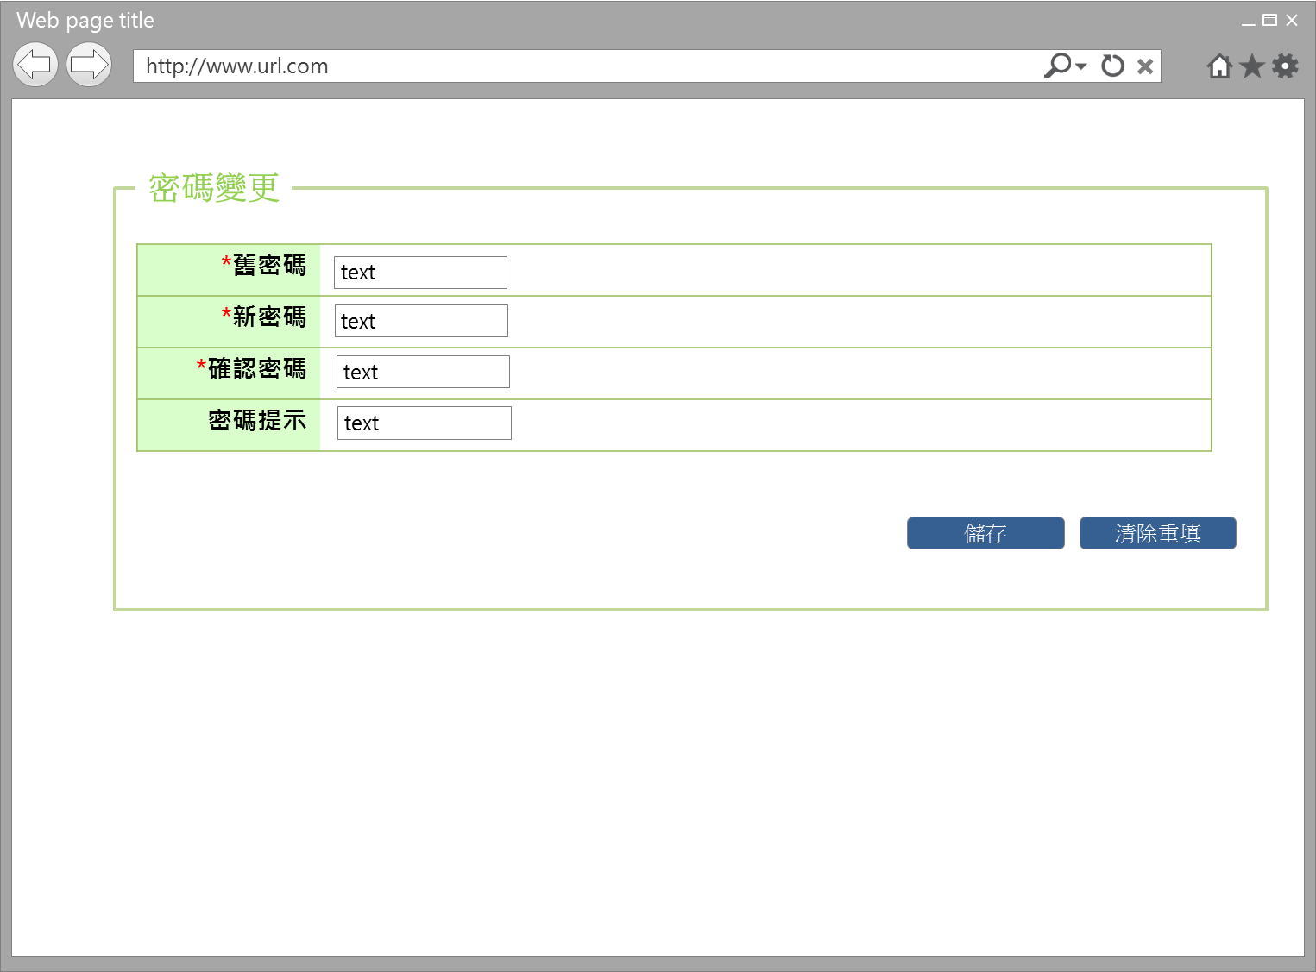

事前檢核
1.前畫面:首頁 1.1 SESSION內容: 1.2 成立條件: 該使用者擁有此設定功能權限，如使用者初次登入或使用者密碼已逾期(逾期是指兩個月未變更密碼)，系統會回應必須立即更新密碼提示訊息，強制使用者進入此作業，訊息內容請參考APF訊息表 APF_NO 41
事後檢核
使用者如初次登入或密碼已逾期者，必須更正相關資料內容，直到正確無誤完成本作業，始得離開，如中途欲離開者，系統回應務必完成密碼更新提示訊息，訊息內容請參考APF訊息表 APF_NO 42 其他狀況的使用者，可以選擇不完成本作業，即中途關掉本頁籤離開，回到原本選取帳號設定畫面。
前端檢核
APF0301MM1 檢查時機：各欄位輸入後
NO | 項目名稱 | 檢核項目
1 | 舊密碼 | 輸入型態:string 最大長度限制:英文50(控制項控制) 為必填欄位。若空白時，出現錯誤訊息，訊息內容請參考APF訊息表APF_NO 35，並將cursor停留於該欄位且顏色反橘。
2 | 新密碼 | 輸入型態:string 最小長度限制:英文8(控制項控制) 最大長度限制:英文50(控制項控制) 為必填欄位。若空白時，出現錯誤訊息，訊息內容請參考APF訊息表APF_NO 35，，並將cursor停留於該欄位且顏色反橘。 必須是八碼以上，若有誤，出現錯誤訊息"密碼變更失敗，新密碼長度必須是八碼以上"，訊息內容請參考APF訊息表APF_NO 4，並將cursor停留於該欄位且顏色反橘。 必須是英數字夾雜，若有誤，出現錯誤訊息"密碼變更失敗，新密碼必須是英數字夾雜"，訊息內容請參考APF訊息表APF_NO 4，並將cursor停留於該欄位且顏色反橘。
3 | 確認密碼 | 輸入型態:string 最小長度限制:英8(控制項控制) 最大長度限制:英文50(控制項控制) 為必填欄位。若空白時，出現錯誤訊息，訊息內容請參考APF訊息表APF_NO 35，並將cursor停留於該欄位且顏色反橘。 確認密碼必須和新密碼相同，若有誤，出現錯誤訊息「「密碼變更失敗，確認密碼欄位和新密碼必須相同」，訊息內容請參考APF訊息表APF_NO 4，並將cursor停留於該欄位且顏色反橘。
4 | 密碼提示 | 輸入型態:string 最大長度限制:中文20(控制項控制) 密碼提示不可與新密碼相同，若有誤，出現錯誤訊息"「「密碼變更失敗，密碼提示和新密碼必須不相同」，訊息內容請參考APF訊息表APF_NO 4，並將cursor停留於該欄位且顏色反橘
後端檢核
APF0301MM1 檢查時機：各欄位輸入後
NO | 項目名稱 | 檢核項目
1 | 舊密碼 | 輸入之舊密碼必須存在於APF Core_User資料表中，若不存在則出現錯誤訊息"密碼變更失敗，舊密碼輸入不正確， 請再試一次或聯絡密碼管理者"，訊息內容請參考APF訊息表APF_NO 4
2 | 新密碼 | 新密碼不得與帳號相同，若有誤，出現錯誤訊息"密碼變更失敗，帳號、密碼不得相同」，訊息內容請參考APF訊息表APF_NO 4，並將cursor停留於該欄位且顏色反橘。 新密碼不得與前次相同，若有誤，出現錯誤訊息"「密碼變更失敗，新密碼不得與前次相同」，訊息內容請參考APF訊息表APF_NO 4，並將cursor停留於該欄位且顏色反橘。
3 | 確認密碼 | 無。
4 | 密碼提示 | 無。

Button說明
NO | 控制項名稱 | call methods | 重要參數 | 主要處理內容
1 | 『APF0301MM1』Form |  |  | 開啟APF0301MM1

APF0301MM1
NO | 控制項名稱 | call methods | 重要參數 | 主要處理內容
1 | 儲存 | _CLICK |  | 將已檢核無誤的密碼相關資料存入DB並顯示變更成功訊息及執行系統紀錄更新Log(DB)，訊息內容請參考APF訊息表APF_NO 1
2 | 清除重填 | _CLICK |  | 清除畫面所有欄位
特殊說明
NO | 應用時機 |  | 內容說明

參考資料說明
1 | 共通元件
2 | 共通元件

欄位_APF0301MM1
大項目
Online作業
中項目
APF 使用者管理
細項
APF0301 帳號設定
標題
APF0301MM1 帳號設定主頁面
製作人
馬凱林
製作日
20131004
 |  |  |  |  |  |  |  |  |  | 回總表

Global 參數
No. | 項目名稱 | UI控制項代號 | UI控制項型態及長度 | 對應Table Name | 對應Column Name | DB型態及長度 | 預設值 | 輸入/輸出 | 備註
1

APF0301MM1
No. | 項目名稱 | UI控制項代號 | UI控制項型態及長度 | 對應Table Name | 對應Column Name | DB型態及長度 | 預設值 | 輸入/輸出 | 備註
1 | 舊密碼 | txtINPUT_OLD_PASSWORD | string 50 | Core_User | Password | varchar(50) |  | M
2 | 新密碼 | txtINPUT_NEW_PASSWORD | string 50 | 無 | 無 | 無 |  | M
3 | 確認密碼 | txtINPUT_CONF_PASSWORD | string 50 | 無 | 無 | 無 |  | M
4 | 密碼提示 | txtINPUT_REMIND_PASSWORD | string 20 | apf_user_profile | PWD_remind | nvarchar(20) |  | I

